Numération D ceinture
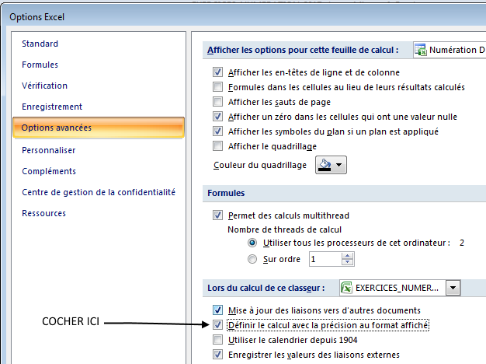
1. Range en ordre croissant. Ecris sous chaque nombre son n° d'ordre. … / 8 |  |  |  |  |  |  |  |  |  |  |  |  |  |  |  | Taille des nombres |  | Fiche | 175 | EFFECTUER LE REGLAGE SUIVANT DANS LES OPTIONS EXCEL.
11.976 | - | 23.286 | - | 3.300 | - | 9.782 | - | 28.177 | - | 9.872 | - | 15.090 | - | 4.357 | 1 | min | 3 |  | 3
………. |  | ………. |  | ………. |  | ………. |  | ………. |  | ………. |  | ………. |  | ………. |  | max | 30

2. Range en ordre décroissant. Ecris sous chaque nombre son n° d'ordre. … / 8 |  |  |  |  |  |  |  |  |  |  |  |  |  |  |  | Partie décimale en millièmes.
13.415 | - | 4.333 | - | 24.190 | - | 10.913 | - | 15.437 | - | 22.638 | - | 8.592 | - | 30.376
………. |  | ………. |  | ………. |  | ………. |  | ………. |  | ………. |  | ………. |  | ……….
 |  |  |  |  |  |  |  |  |  |  |  |  |  |  | 2
3. Compare. … / 8
5.500 | … | 29.475 |  | 17.030 | … | 10.152 |  | 7.873 | … | 20.447 |  | 16.674 | … | 17.292 |  |  |  |  |  |  | La droite sera graduée en millièmes.
 |  |  |  |  |  |  |  |  |  |  |  |  |  |  |  |  |  | ← F9 du clavier pour renouveler les exercices.
7.572 | … | 6.793 |  | 27.341 | … | 3.046 |  | 29.324 | … | 25.357 |  | 4.335 | … | 18.436 |  | 5

4. Continue la série. … / 3
29 | - | 29.300 | - | ………. | - | ………. | - | ………. | - | ………. | - | ………. | - | ………. |  | pas | 0.300
 |  |  |  |  |  |  |  |  |  |  |  |  |  |  | 3
5. Continue la série. … / 3
24 | - | 23.500 | - | ………. | - | ………. | - | ………. | - | ………. | - | ………. | - | ………. |  | pas | 0.500 |  |  | La partie décimale est volontairement limitée à 3 décimales.
 |  |  |  |  |  |  |  |  |  |  |  |  |  |  |  |  |  |  |  | Dans ce type d'exercices, il n'est pas utile de tirer des grands nombres. Choisir max < 100.
6. Ecris en chiffres. … / 4 |  |  |  |  |  |  |  |  |  |  |  |  |  |  |  |  |  |  |  | Les exercices 4 & 5 commencent par un nombre entier pour faciliter le calcul de la série.
quatorze virgule six cent dix-huit → |  |  |  |  |  |  |  |  |  |  |  |  |  |  |  |  | 14.618 |  |  | Pour ne faire varier que la partie décimale, choisir min = max.
vingt-cinq virgule sept cent deux → |  |  |  |  |  |  |  |  |  |  |  |  |  |  |  |  | 25.702 |  |  | Choisir dans la liste déroulante, pour les exercices 7 & 8, une valeur en adéquation avec votre choix concernant la taille de la partie décimale. On ne peut arrondir au centième si on a demandé des nombres en dixièmes...
trente virgule cinq cent quatre-vingt-dix → |  |  |  |  |  |  |  |  |  |  |  |  |  |  |  |  | 30.590
six virgule cent cinquante-deux → |  |  |  |  |  |  |  |  |  |  |  |  |  |  |  |  | 6.152
7. Encadre au dixième près. … / 8
 |  | ………. | < | 26.432 | < | ………. |  |  |  | ………. | < | 24.295 | < | ………. |  | 4 |  |  | 0.100
 |  |  |  |  |  |  |  |  |  |  |  |  |  |  |  |  |  |  | au dixième
 |  | ………. | < | 26.921 | < | ………. |  |  |  | ………. | < | 26.293 | < | ……….

8. Arrondis au dixième le plus proche. … / 8
11.431 | ® | ………. |  | 21.743 | ® | ………. |  | 19.068 | ® | ………. |  | 18.391 | ® | ………. |  |  |  |  | 0.100
 |  |  |  |  |  |  |  |  |  |  |  |  |  |  |  |  |  |  | au dixième
25.248 | ® | ………. |  | 4.701 | ® | ………. |  | 4.606 | ® | ………. |  | 12.208 | ® | ……….

1. Range en ordre croissant. Ecris sous chaque nombre son n° d'ordre. … / 8 |  |  |  |  |  |  |  |  |  |  |  |  | CORRECTION
11.976 | - | 23.286 | - | 3.300 | - | 9.782 | - | 28.177 | - | 9.872 | - | 15.090 | - | 4.357
5 |  | 7 |  | 1 |  | 3 |  | 8 |  | 4 |  | 6 |  | 2

2. Range en ordre décroissant. Ecris sous chaque nombre son n° d'ordre. … / 8
13.415 | - | 4.333 | - | 24.190 | - | 10.913 | - | 15.437 | - | 22.638 | - | 8.592 | - | 30.376
5 |  | 8 |  | 2 |  | 6 |  | 4 |  | 3 |  | 7 |  | 1

3. Compare. … / 8
5.500 | < | 29.475 |  | 17.030 | > | 10.152 |  | 7.873 | < | 20.447 |  | 16.674 | < | 17.292

7.572 | > | 6.793 |  | 27.341 | > | 3.046 |  | 29.324 | > | 25.357 |  | 4.335 | < | 18.436

4. Continue la série. … / 3
29.00 | - | 29.300 | - | 29.600 | - | 29.900 | - | 30.200 | - | 30.500 | - | 30.800 | - | 31.100

5. Continue la série. … / 3
24.00 | - | 23.500 | - | 24.000 | - | 23.500 | - | 23.000 | - | 22.500 | - | 22.000 | - | 21.500

6. Ecris en chiffres. … / 4
quatorze virgule six cent dix-huit → 14,618
vingt-cinq virgule sept cent deux → 25,702
trente virgule cinq cent quatre-vingt-dix → 30,590
six virgule cent cinquante-deux → 6,152
7. Encadre au dixième près. … / 8
 |  | 26.400 | < | 26.432 | < | 26.500 |  |  |  | 24.200 | < | 24.295 | < | 24.300

 |  | 26.900 | < | 26.921 | < | 27.000 |  |  |  | 26.200 | < | 26.293 | < | 26.300

8. Arrondis au dixième le plus proche. … / 8
11.431 | ® | 11.400 |  | 21.743 | ® | 21.700 |  | 19.068 | ® | 19.100 |  | 18.391 | ® | 18.400

25.248 | ® | 25.200 |  | 4.701 | ® | 4.700 |  | 4.606 | ® | 4.600 |  | 12.208 | ® | 12.200

